APD01_SAP
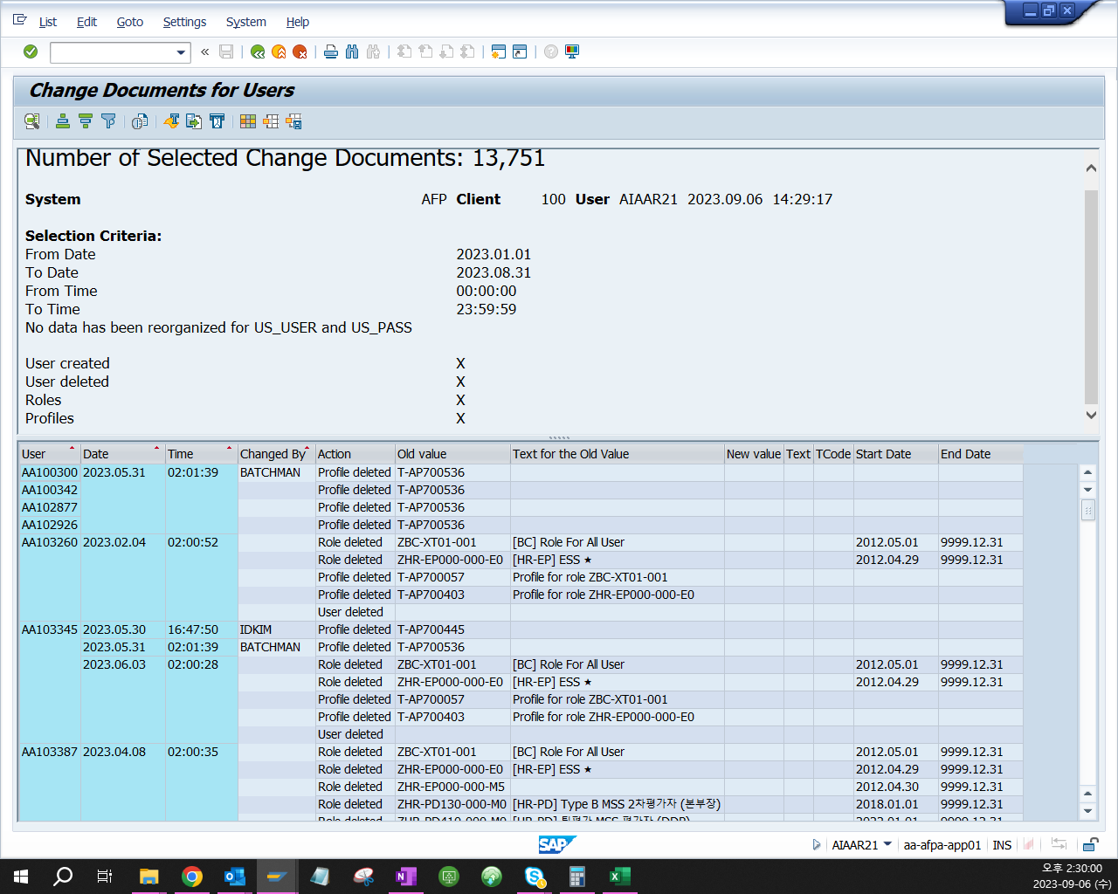
같이 당기 권한 부여 이력 데이터와 화면 캡쳐

APD06_SAP
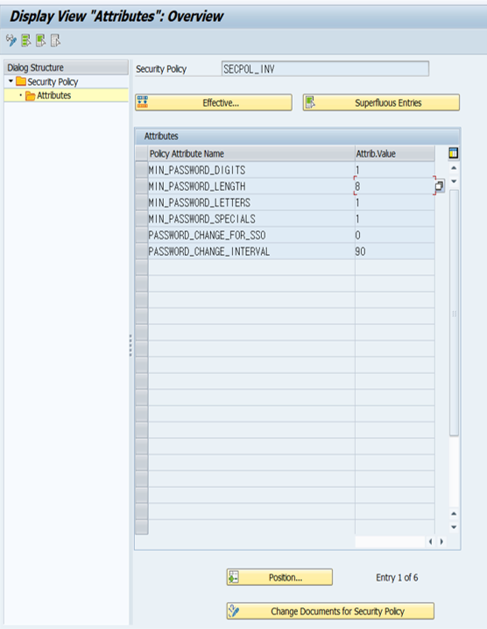
시스템 패스워드 설정 내역

APD06_Oracle
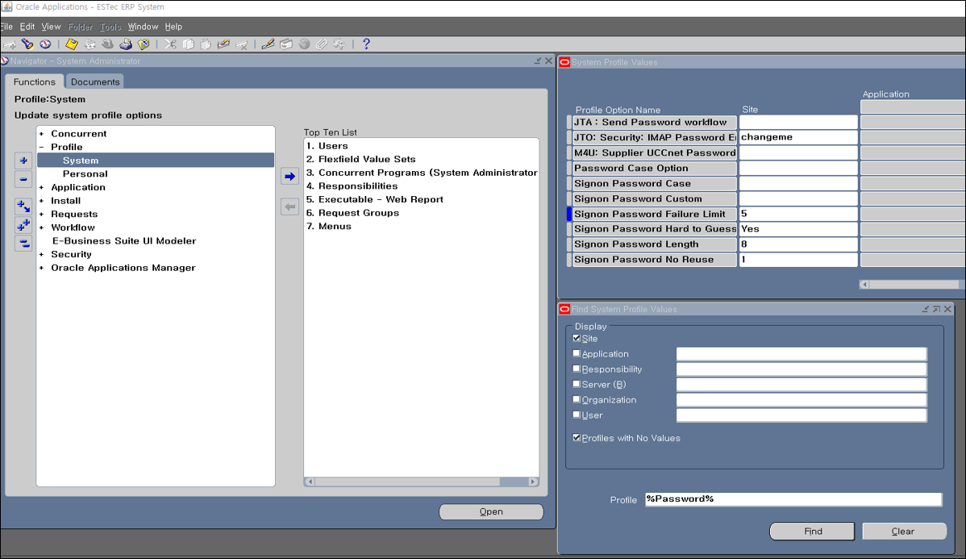
시스템 패스워드 설정 내역

APD07
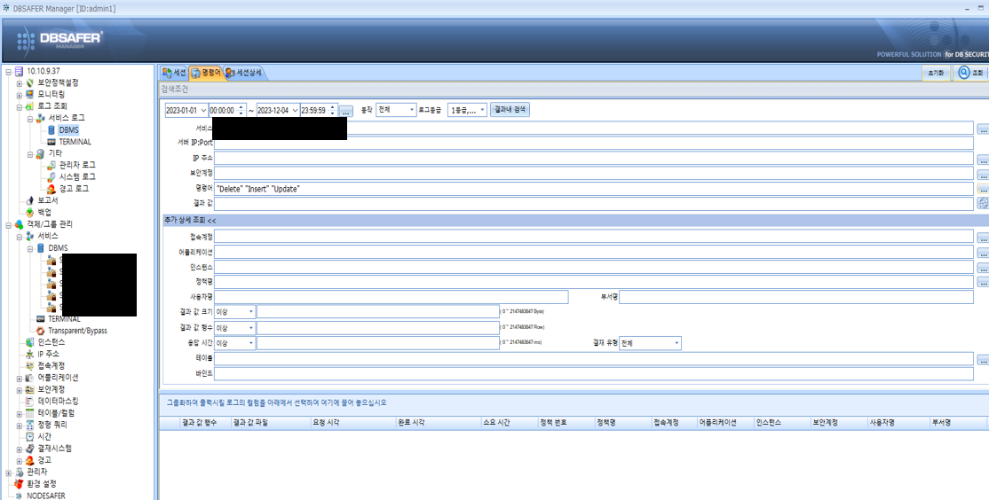
당기 데이터 변경 이력
Insert, Update, Delete 등의 쿼리를 통해 데이터를 직접 변경한 경우로 한정

DBMS에 따라 이력을 추출하되 DB Safer 등의 Tool 사용시 아래 예시에 따라 데이터 추출

APD10_Oracle
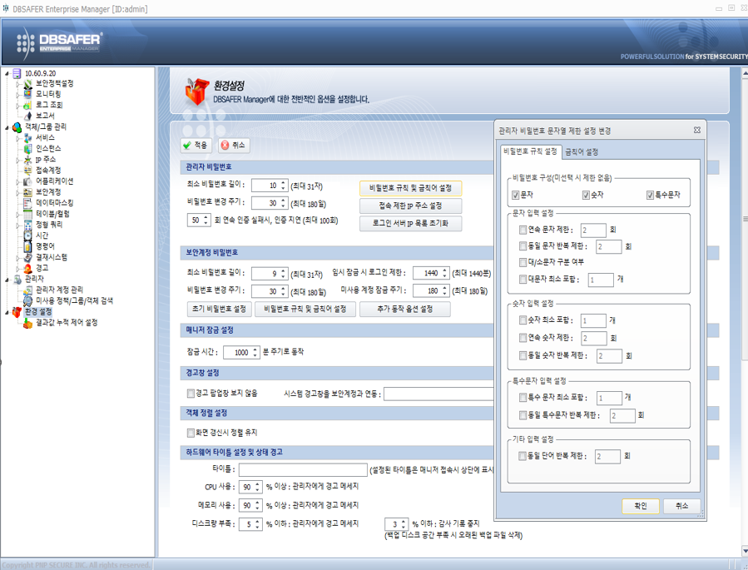
아래 쿼리 실행 후 데이터와 화면 캡쳐 결과
1. SELECT * FROM dba_profiles 2. verify_function Source 코드

DB Safer 등 접근제어 Tool 사용시 아래와 같이 접근제어 Tool 내 패스워드 설정 사항

APD10_MSSQL
아래 화면 캡쳐 결과
- 보안 > 로그인 > 각 로그인 계정 > 속성
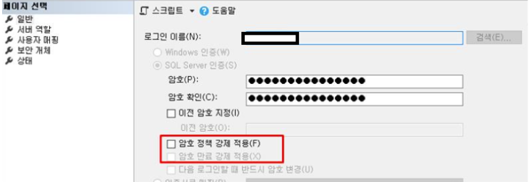

DB Safer 등 접근제어 Tool 사용시 아래와 같이 접근제어 Tool 내 패스워드 설정 사항

APD13_Unix
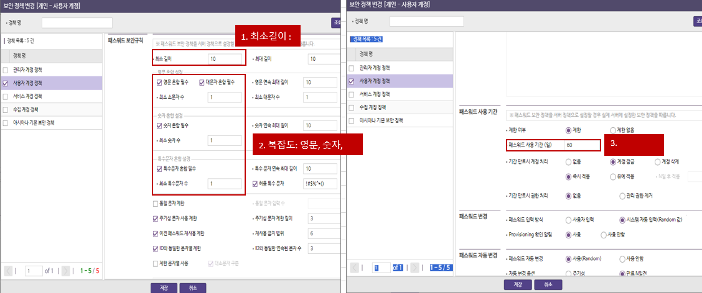
아래 데이터 캡쳐 결과
- 솔라리스: /etc/default/passwd 파일내 패스워드 설정 사항(maxweeks, passlength, history, minalpha, minspecial, mindigit 등) - HP-UX: /etc/default/passwd 파일내 패스워드 설정 사항(password_maxdays, min_password_length, password_min_upper(or lower)_case_chars, password_min_digit_chars, password_min_special_chars 등) - AIX: /etc/security/user 파일내 패스워드 설정 사항(maxage, minalpha, minother, minlen 등)

Hiware 등 접근제어 Tool 사용시 아래와 같이 접근제어 Tool 내 패스워드 설정 사항

APD13_Windows
아래 화면 캡쳐 결과
- 관리도구 > 로컬 보안 정책 > 보안 설정 > 계정 정책 > 암호 정책
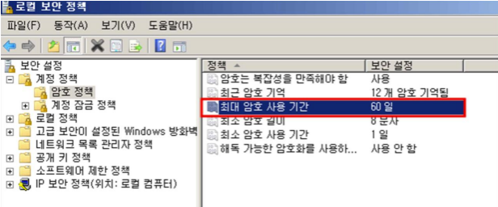

Hiware 등 접근제어 Tool 사용시 아래와 같이 접근제어 Tool 내 패스워드 설정 사항

CO01_Oracle
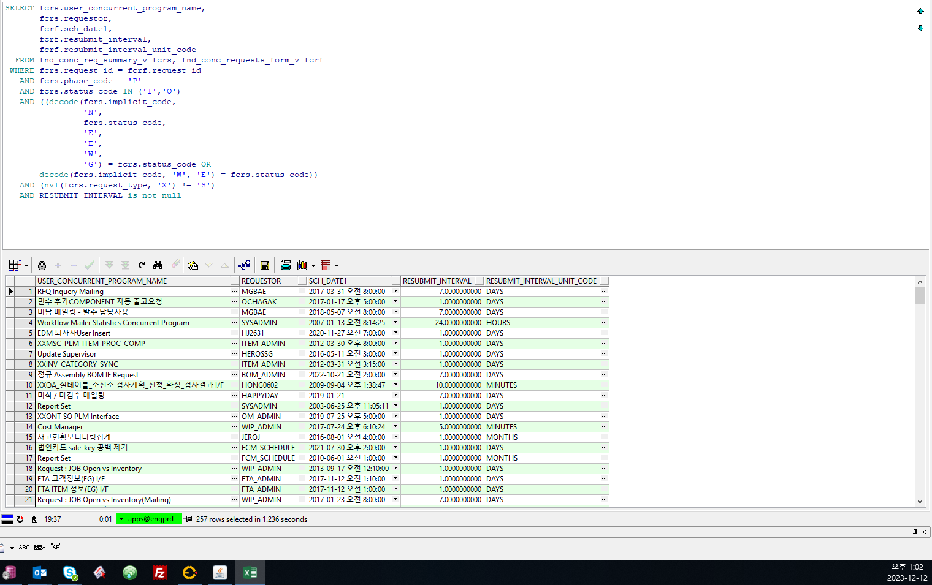
아래 쿼리 실행
SELECT fcrs.user_concurrent_program_name, fcrs.requestor, fcrf.sch_date1, fcrf.resubmit_interval, fcrf.resubmit_interval_unit_code FROM fnd_conc_req_summary_v fcrs, fnd_conc_requests_form_v fcrf WHERE fcrs.request_id = fcrf.request_id AND phase_code = 'P‘ AND fcrs.status_code IN ('I', 'Q') AND ((decode(fcrs.implicit_code, 'N', fcrs.status_code, 'E', 'E', 'W', 'G') = fcrs.status_code OR decode (fcrs.implicit_code, 'W', 'E') = fcrs.status_code)) AND (nvl(fcrs.request_type, 'X') != 'S') AND RESUBMIT_INTERVAL is not null

